关系图
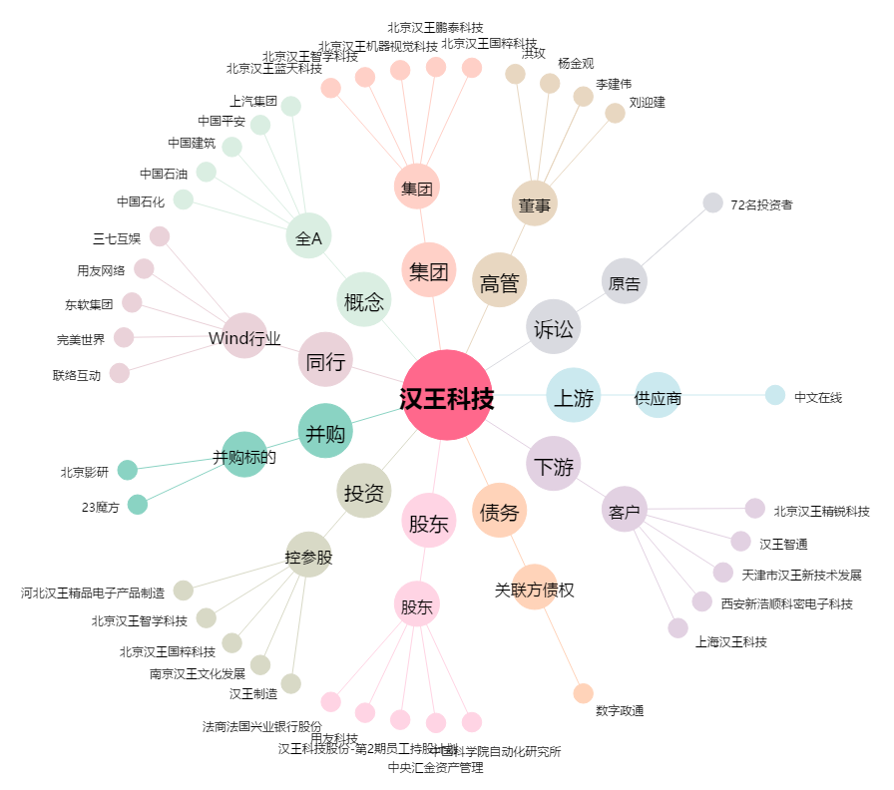
汉王科技[002362.SZ] - 关系概览图

